БОМ.Опросный лист
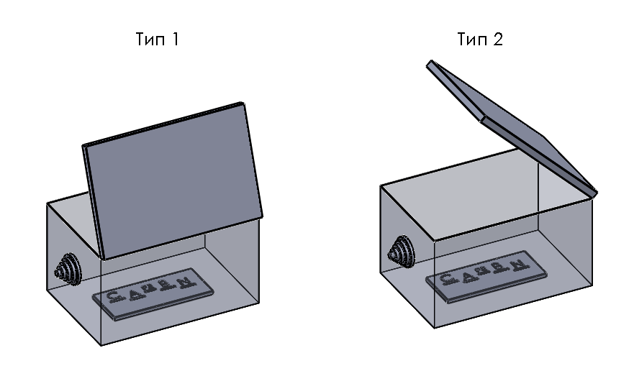
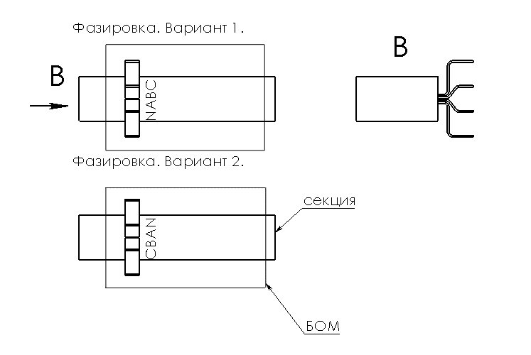
№ п/п | Обозначение | Габарит (ШГВ) | тип БОМ | Кол-во БОМ | Фазировка | Маркировка БОМ | тип АВ | ном.ток АВ, А. | производитель АВ | артикул АВ | мотор привод | выносная рукоятка | тип подключения | Кол-во полюсов | Кол-во АВ в БОМ | Дополнительное оборудование
1 | ВТ-12М | 250х170х370 | 2 | 1 | CBAN | БОМ01 | модульный | 25 | КЭАЗ | 318140 | нет | нет | розетка | 3p |  | вертикаль
2 | ВТ-12М | 250х170х370 | 2 | 1 | CBAN | БОМ02 | модульный | 32 | КЭАЗ | 318141 | нет | нет | розетка | 3p
3 | ВТ-12М | 250х170х370 | 2 | 1 | CBAN | БОМ03 | модульный | 80 | КЭАЗ | 318145 | нет | нет | розетка | 3p
4 | ВТ-12М | 250х170х370 | 2 | 1 | CBAN | БОМ04 | модульный | 100 | КЭАЗ | 318137 | нет | нет | розетка | 3p
5 | ВТ-400 | 310х310х750 | 1 | 5 | CBAN | БОМ05 | в литом корпусе | 320 | КЭАЗ | 291473 | нет | нет | розетка | 3p |  |  | Заполнил | Дата: | 2023-10-16
6 | ВТ-250 | 250х250х450 | 1 | 4 | CBAN | БОМ06 | в литом корпусе | 250 | КЭАЗ | 137335 | нет | нет | розетка | 3p |  |  | Проверил | Дата:
7 | ВТ-250 | 250х250х450 | 1 | 1 | CBAN | БОМ07 | в литом корпусе | 160 | КЭАЗ | 291432 | нет | нет | розетка | 3p |  |  | Утвердил | Дата:

